DATA
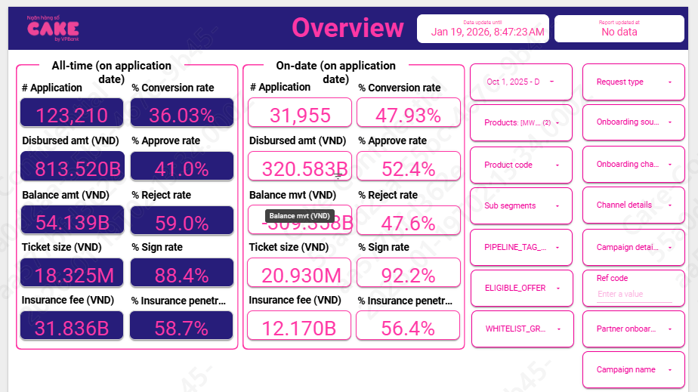
HKN-TTA
20260119

1 | Aproval rate, signed rate

 | aprroval rate |  | 52.40%
 | Signed rate |  | 92.20%

2 | Disburse, Tenor, Insurance, IR, COF

 | Disburse date | # Disburse | Disburse amount (VND) | Current balance (VND) | Ticket size (VND) | Avg tenor (Month) | Avg IR (%) | Insurance fee (VND) | % Insurance penetration by date
 | Dec-25 | 5,617 | 126,953,670,000 |  | 22,601,686 | 17 | 50.24% | 4,730,670,000 | 55.2% | 122,223,000,000
 | Nov-25 | 4,716 | 100,217,490,000 |  | 21,250,528 | 16 | 50.16% | 3,850,490,000 | 56.9% | 96,367,000,000
 | Oct-25 | 4,983 | 93,235,540,000 |  | 18,710,724 | 16 | 50.14% | 3,585,540,000 | 57.2% | 89,650,000,000

 | AVG |  |  |  | 20.92 | 16 | 50.18% | 7.01% | 56.33%

 |  | 10 | 11 | 12
 | ENR | 375,444,603,055 | 442,698,671,892 | 529,319,867,060

 | Adjust | Nghi ngờ 1 data có vấn đề, 2 là số thu đc kém
IR | 49.07% | 49.07%

 | Balance by day | 10,023,779,279,385 | 11,359,662,893,359 | 13,952,985,830,665
 | CII | 13,507,477,758 | 15,280,191,199 | 18,715,924,905
 |  | 0.49185334635 | 0.49097141702 | 0.4895950353

COF | 7.43%

 | Years (BUSINESS_DATE) | Months (BUSINESS_DATE) | Sum of BALANCE | Sum of Lai DCV
 | 2025 | Oct | 10,810,153,770,236 | 2,160,781,193
 |  | Nov | 12,316,456,645,470 | 2,501,096,726
 |  | Dec | 13,594,192,715,438 | 2,809,370,406

 |  |  |  |  |  |  |  |  |  |  | 5.373269115
3 | UW, collection, MKT |  |  |  |  |  |  |  |  |  | 26,775
 |  | 10 | 11 | 12
 | New ACC | 4,983 | 4,716 | 5,617
 | Active acc | 26,775 | 30,372 | 34,629
 | Disbursement | 93,235,540,000 | 100,217,490,000 | 126,953,670,000

 | MKT acquisition
 |  | 400,000,000 |  | 548,000,000
 | UW | 173,946,716 | 162,959,122 | 178,898,026
 | Collection | 67,456,007 | 113,923,492 | 109,860,057
 | SMS | 19,963,000 | 20,239,555 | 21,293,394
 | Econtract | 3,488,006 | 3,347,021 | 4,088,397
 | NFC | 7,690,356 | 6,578,756 | 9,594,044

 | MKT acquisition/disburse | 0.0030
 | UW | 0.0337
 | Collection | 0.0080
 | SMS | 0.0007
 | Disbursement cost | 0.0023

4 | Allocation

 | Direct HR | 0.009
 | Indirect HR | 0.024
 | System | 0.012
 | Other | 0.012

4 | RR

 | Row Labels | Adjust | SUM | 202510 | 11 | 12
 | B00 | 4.7% | 4.8% | 5.1% | 4.9% | 4.6%
 | B01 | 59.0% | 59.0% | 50.4% | 62.2% | 64.4%
 | B02 | 91.6% | 91.6% | 88.5% | 91.1% | 95.3%
 | B03 | 99.3% | 99.3% | 100.0% | 97.8% | 100.0%
 | B04 | 98.0% | 98.0% | 96.4% | 99.4% | 98.1%
 | B05 | 99.0% | 98.3% | 100.0% | 99.5% | 95.4%
 | B06 | 99.5% | 98.5% | 96.9% | 98.6% | 100.0%
 | B07 | 99.5% | 98.0% | 99.9% | 100.0% | 94.0%
 | B08 | 99.9% | 93.0% | 78.9% | 100.0% | 100.0%
 | B09 |  | 100.0% | 100.0% | 100.0% | 100.0%
 | B10+

 | Row Labels | 202412 | 202501 | 202502 | 202503 | 202504 | 202505 | 202506 | 202507 | 202508 | 202509 | 202510 | 202511 | 202512
 | B00 | 20,597,962,619 | 34,756,315,661 | 42,312,892,330 | 60,751,257,258 | 80,221,499,663 | 103,702,462,927 | 130,173,343,426 | 165,986,312,313 | 208,458,904,675 | 280,808,135,935 | 341,310,389,580 | 400,849,814,138 | 479,883,506,253
 | B01 | 788,198,295 | 1,076,705,934 | 2,672,907,132 | 2,416,379,552 | 3,744,999,913 | 4,454,257,652 | 6,276,776,228 | 6,791,353,706 | 8,578,199,858 | 13,516,389,575 | 14,259,282,122 | 16,681,911,092 | 18,333,323,796
 | B02 | 98,977,801 | 426,240,301 | 610,316,388 | 1,213,935,075 | 1,334,407,113 | 1,756,280,453 | 2,345,963,288 | 3,182,778,110 | 3,723,090,481 | 4,949,032,157 | 6,818,657,777 | 8,875,513,699 | 10,739,705,977
 | B03 |  | 108,007,743 | 388,668,716 | 553,221,064 | 1,084,541,235 | 1,245,668,545 | 1,428,949,372 | 2,058,293,663 | 2,780,117,569 | 3,336,425,770 | 4,381,777,459 | 6,211,258,665 | 8,456,695,704
 | B04 |  |  | 82,327,743 | 388,668,716 | 527,851,633 | 1,046,019,778 | 1,219,129,922 | 1,495,874,067 | 2,136,596,423 | 2,714,405,636 | 3,366,359,489 | 4,285,163,535 | 6,306,205,277
 | B05 |  |  |  | 66,676,100 | 383,668,716 | 493,912,531 | 1,022,559,566 | 1,191,593,328 | 1,491,615,451 | 2,140,408,193 | 2,617,654,295 | 3,345,782,747 | 4,202,567,766
 | B06 |  |  |  |  | 66,676,100 | 355,988,716 | 493,912,531 | 1,038,695,367 | 1,157,790,338 | 1,452,157,916 | 2,230,332,587 | 2,605,042,398 | 3,193,079,192
 | B07 |  |  |  |  |  | 92,356,100 | 355,988,716 | 436,496,920 | 1,082,659,756 | 1,161,861,740 | 1,407,122,482 | 2,198,218,320 | 2,714,537,887
 | B08 |  |  |  |  |  |  | 92,356,100 | 397,842,327 | 425,355,920 | 1,073,588,354 | 1,161,241,318 | 1,407,122,482 | 2,065,776,894
 | B09 |  |  |  |  |  |  |  | 102,906,100 | 403,346,549 | 425,355,920 | 846,847,886 | 1,161,241,318 | 1,479,853,774
 | B10+ |  |  |  |  |  |  |  |  | 102,906,100 | 506,252,649 | 1,183,898,153 | 2,030,044,039 | 3,271,702,464

6 | Attrition rate

 | CL | MWG | 6.69% | 6.69%

